码长L
test1 | (n,k,K)=(2,1,3), traceback=5K, g=[7,5], ASK100% |  |  |  | test1.1 | (n,k,K)=(2,1,3), traceback=5K, g=[7,5], ASK100% |  |  |  | test2 | (n,k,K)=(2,1,7), g=[171,133], traceback=5K, ASK100% |  |  |  | test1.2 | (n,k,K)=(2,1,3), traceback=5K, g=[7,5], ASK100%
 |  |  |  |  | ebno\基带码长L | 8 | 32 | 256 | 1024 | ebno\基带码长L | 8 | 32 | 256 | 1024 | ebno\基带码长L | 8 | 32 | 256 | 1024 | 4096
0 | 0.311333 | 0.348062 | 0.364063 | 0.364285 | 0 | 0.30625 | 0.352812 | 0.363497 | 0.364795 | 0 | 0.321 | 0.437021 | 0.484034 | 0.487777 | 0 | 0.295833 | 0.3495 | 0.36382 | 0.364047 | 0.364335
2 | 0.227333 | 0.252708 | 0.261642 | 0.263668 | 2 | 0.215667 | 0.255521 | 0.261659 | 0.265254 | 2 | 0.23975 | 0.361167 | 0.430771 | 0.44107 | 2 | 0.22375 | 0.25375 | 0.264195 | 0.263711 | 0.264486
4 | 0.128917 | 0.133146 | 0.131822 | 0.131752 | 4 | 0.131 | 0.140604 | 0.130966 | 0.132519 | 4 | 0.154417 | 0.209396 | 0.250495 | 0.253911 | 4 | 0.148833 | 0.126 | 0.131518 | 0.130297 | 0.132001
6 | 0.058083 | 0.03925 | 0.033382 | 0.033035 | 6 | 0.063 | 0.038854 | 0.033211 | 0.033036 | 6 | 0.068083 | 0.067562 | 0.036901 | 0.035013 | 6 | 0.065833 | 0.040292 | 0.033245 | 0.033083 | 0.03325
8 | 0.016 | 0.006719 | 0.003661 | 0.0034 | 8 | 0.020083 | 0.006437 | 0.003745 | 0.003326 | 8 | 0.0235 | 0.008375 | 0.001607 | 0.000833 | 8 | 0.0155 | 0.007458 | 0.003758 | 0.003374 | 0.003304
10 | 0.002958 | 0.000833 | 0.000158 | 0.000131 | 10 | 0.0035 | 0.000937 | 0.000174 | 0.000118 | 10 | 0.004083 | 0.001063 | 0.000096 | 0.000033 | 10 | 0.004167 | 0.000854 | 0.000193 | 0.000107 | 0.00011
 |  |  |  |  | 12 | 0.00025 | 0.000125 | 0.000008 | 0.000003 | 12 | 0.000583 | 0.000146 | 0.000003 | 0.000003 | 12 | 0.000667 | 0.000146 | 0.00001 | 0.000001 | 0.000001
特殊说明：L=8时，回溯深度只能达到2K，其余均为5K |  |  |  |  | 14 | 0.000083 | 0.000021 | 0 | 0 | 14 | 0 | 0 | 0 | 0 | 14 | 0.000083 | 0.000021 | 0.000003 | 0.000001 | 0
 |  |  |  |  | 16 | 0 | 0 | 0 | 0 | 16 | 0 | 0 | 0 | 0 | 16 | 0 | 0 | 0 | 0 | 0
 |  |  |  |  | 特殊说明：L=8时，回溯深度只能达到2K，其余均为5K |  |  |  |  | 特殊说明：L=8时，回溯深度只能达到K；L=32时，回溯深度为4K，其余均为5K |  |  |  |  | 特殊说明：L=8时，回溯深度只能达到2K，其余均为5K
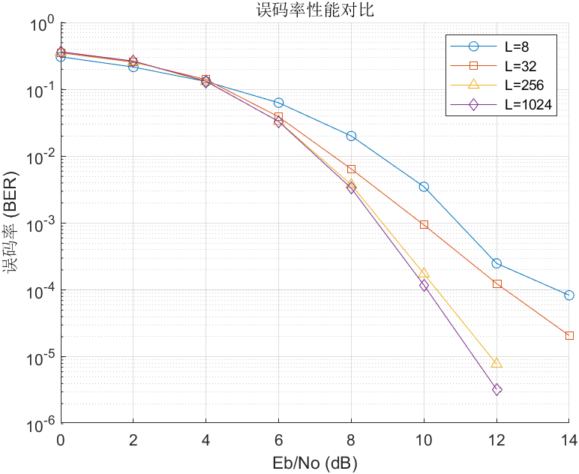
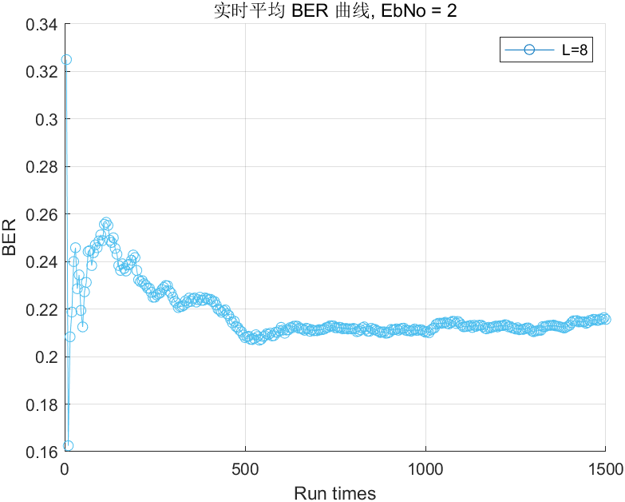
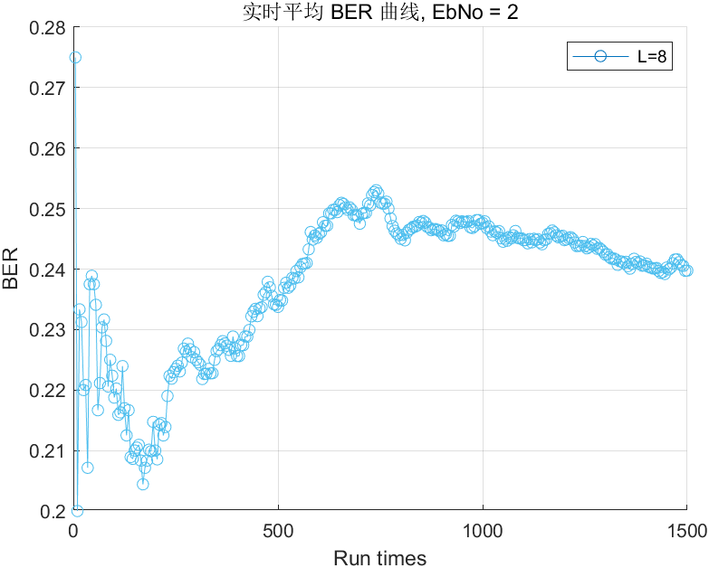
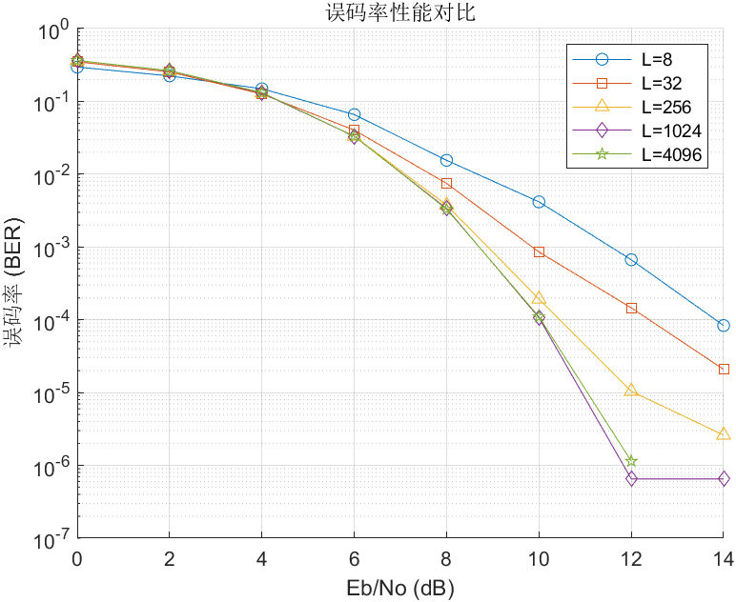
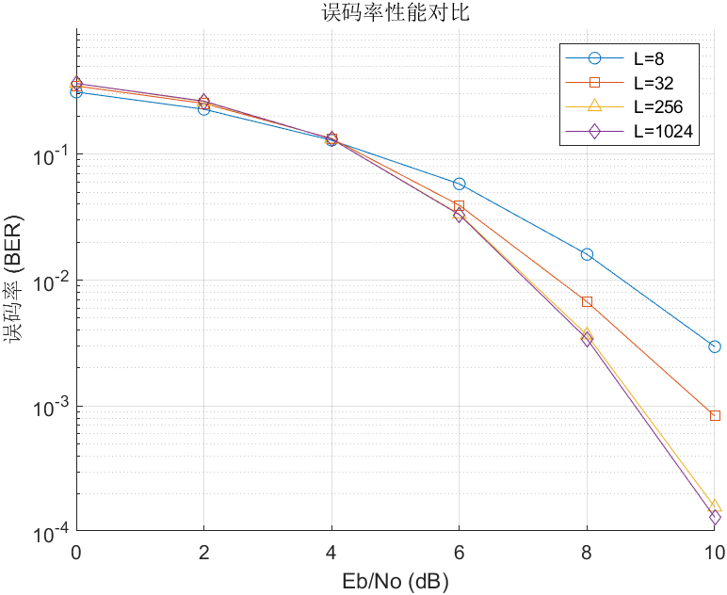
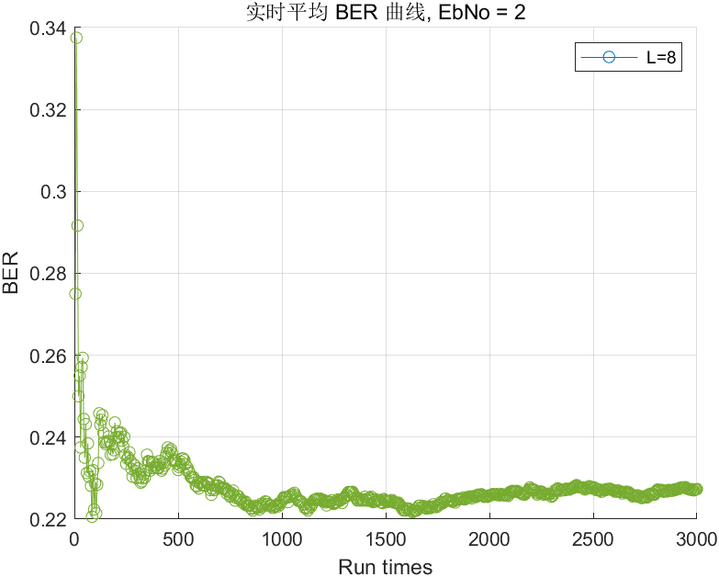
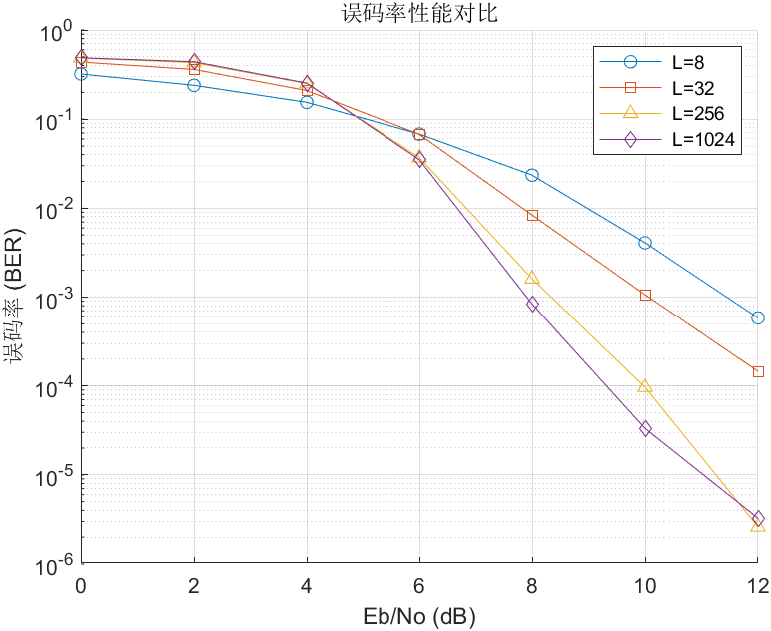
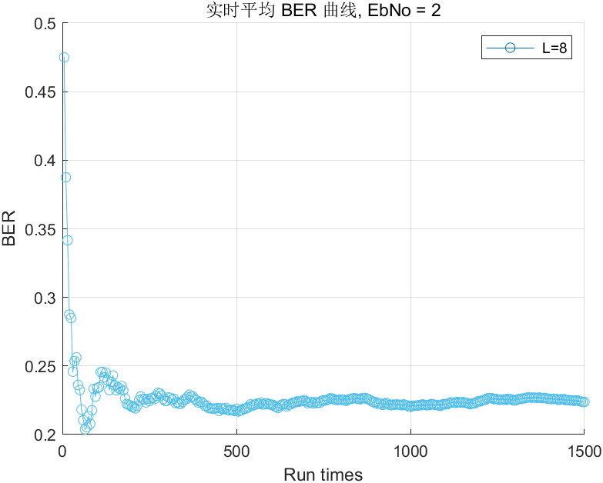

结论：码长较短时会带来一定影响，码长大于

